Лист1
ID | Описание | Шаги | Ожидаемый результат | Фактический результат | Результат | Коментарий | Приложение | Окружение
1 | Успешная авторизация | 1. Открыть сайт. 2. Ввести логин "tomsmith", пароль "SuperSecretPassword!". 3. Нажать "Login". | Появляется текст "You logged into a secure area!" | Появляется текст "You logged into a secure area!" | PASS |  | 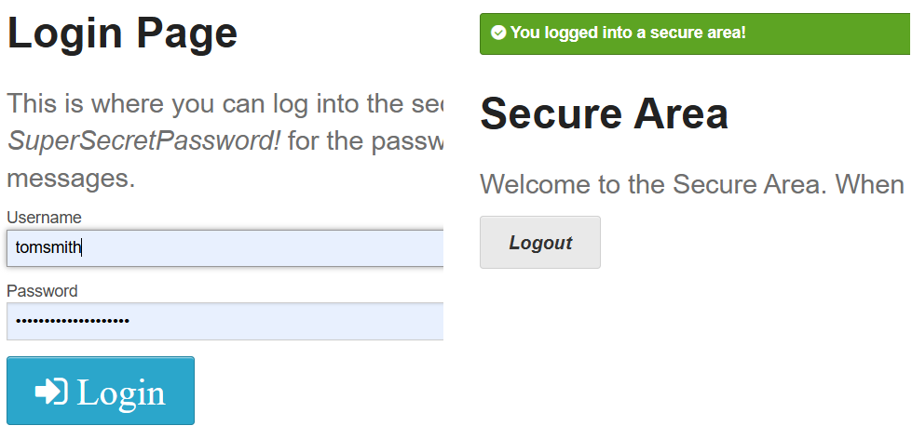 | Chrome Версия: 140.0.7339.129 (Официальная сборка) (64 бит) Windows 10
2 | Неверный пароль | 1. Открыть сайт. 2. Ввести логин "tomsmith", пароль "wrong" 3. Нажать "Login" | Появляется ошибка "Your password is invalid!" | Появляется ошибка "Your password is invalid!" | PASS |  | 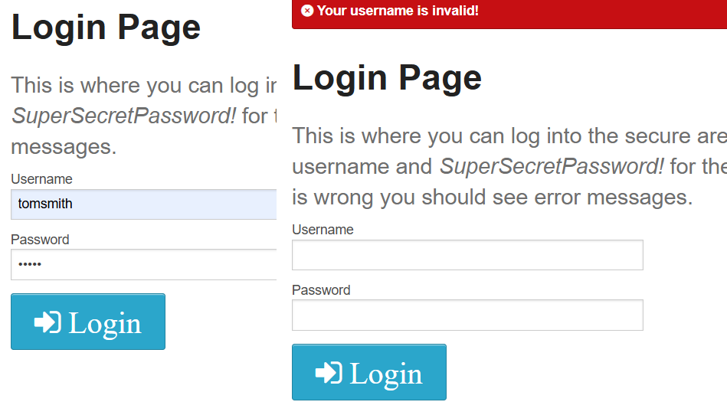 | Chrome Версия: 140.0.7339.129 (Официальная сборка) (64 бит) Windows 10
3 | Пустые поля | 1. Открыть сайт. 2. Оставить поля логин и пароль пустыми 3. Нажать "Login" | Появляется ошибка "Your username is invalid!" | Появляется ошибка "Your password is invalid!" | PASS |  | 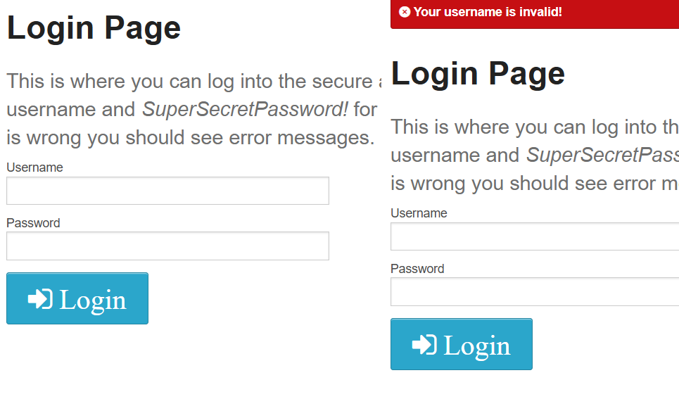 | Chrome Версия: 140.0.7339.129 (Официальная сборка) (64 бит) Windows 10
4 | Спецсимволы в логине | 1. Открыть сайт. 2. Ввести логин "tom@smith", пароль "SuperSecretPassword!". 3. Нажать "Login". | Появляется ошибка "Your username is invalid!" | Появляется ошибка "Your username is invalid!"[ | PASS |  | 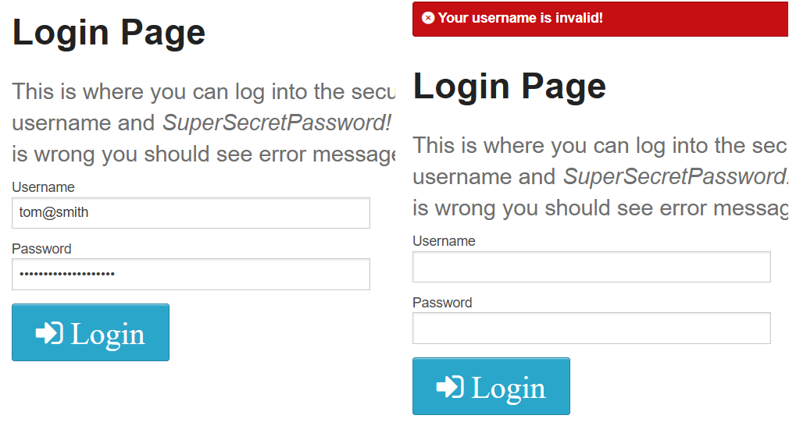 | Chrome Версия: 140.0.7339.129 (Официальная сборка) (64 бит) Windows 10

